Нагрівання
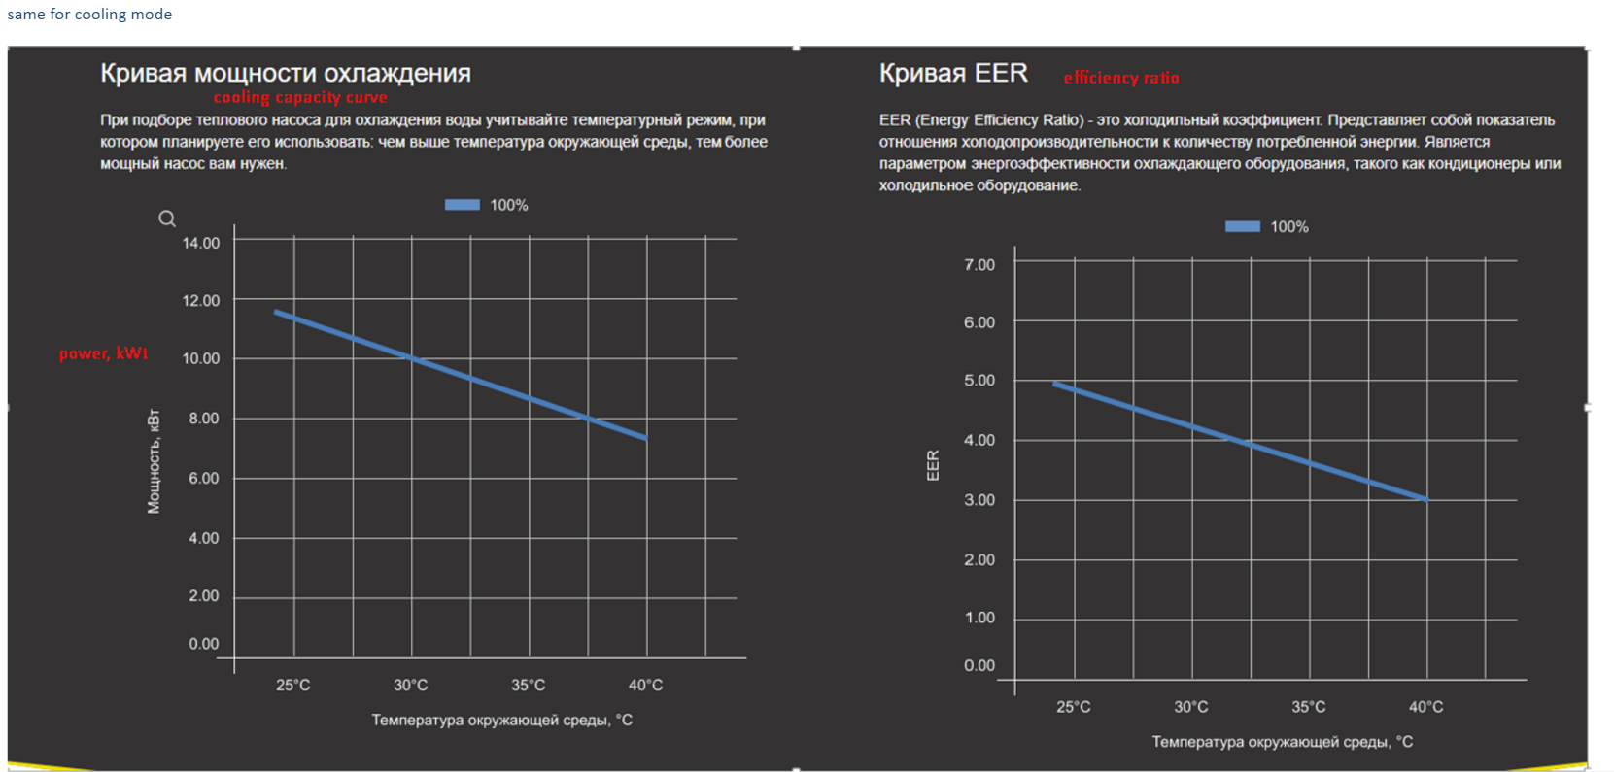
Температура вхідної води/вихідної води 26℃/28℃
Навантаження | -10 | -5 | 0 | 10 | 15 | 20 | 25 | 30 | 35 | 40
100% | 5.9 | 7.44 | 9.92 | 12.05 | 14.21 | 16.51 | 19.8 | 23.1 | 25.85 | 28.3
80% | 4.72 | 6.05 | 7.95 | 9.6 | 11.51 | 13.44 | 15.84 | 18.48 | 20.68 | 22.64
50% | 2.95 | 3.85 | 4.96 | 6.025 | 7.105 | 8.255 | 9.96 | 11.48 | 12.9 | 14.3
20% | 2.38 | 2.69 | 2.95 | 3.2 | 3.51 | 4 | 4.49 | 5.21 | 5.8 | 6.4
Performance Curve

COP
Температура вхідної води/вихідної води 26℃/28℃
Навантаження | -10 | -5 | 0 | 10 | 15 | 20 | 25 | 30 | 35 | 40
100% | 2.58 | 3.24 | 3.85 | 4.52 | 5.1 | 5.82 | 6.29 | 6.98 | 7.94 | 8.36
80% | 2.93 | 3.38 | 4.1 | 4.98 | 6.03 | 7.2 | 8.68 | 10.18 | 12.74 | 14.8
50% | 3.49 | 4 | 4.56 | 5.68 | 7.19 | 8.67 | 11 | 13.58 | 15.76 | 19.01
20% | 4.08 | 4.66 | 5.27 | 6.26 | 8.1 | 10.92 | 14.65 | 19.96 | 23.56 | 25.87
COP

Охолодження
Температура вхідної води 30℃
Ambient Temperature (℃) | 25 | 30 | 35 | 40
Потужність охолодження | 12.35 | 11.1 | 10.12 | 9.05
Performance Curve

EER
Температура вхідної води 30℃
Температура довкілля (℃) | 25 | 30 | 35 | 40
EER | 5.62 | 5.3 | 4.86 | 4.42
EER

